Solicitud gráfica
 | Área: | Ciencias Naturales |  |  | Fecha:
 | Grado: | 9
 | Título del tema: | Las disoluciones |  |  | ¿Cuaderno de estudio o recurso? | Recurso
 | Editor: | Lyz Marcela Bernal Gómez |  |  | Motor del recurso | F6

 | Código guión o recurso: | CN_09_09_REC190 | ← Para determinar este código, visite la hoja de Ayuda
 |  |  |  |  | ESPECIFICACIÓN DE ARCHIVOS A ENTREGAR
Núm. | Archivo Shutterstock o ruta en web | Imagen para: | Tipo | Ubicación de la imagen en el recurso F6 | Nombre imagen SMALL | Tamaño imagen SMALL | Nombre imagen ZOOM | Tamaño imagen ZOOM | Descripción | Observaciones
IMG01 | 172006262 | Recurso F6 | Fotografía | Inicio | CN_09_09_REC190_IMG01.jpg | 350 x 230 px |  |  | 
IMG02 | 67258714 | Recurso F6 | Fotografía | Inicio | CN_09_09_REC190_IMG02.jpg | 350 x 230 px
IMG03 | 51692002 | Recurso F6 | Fotografía | Inicio | CN_09_09_REC190_IMG03.jpg | 350 x 230 px |  |  | 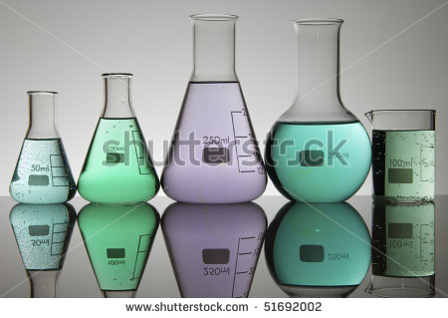
IMG04 | Ver descripción | Recurso F6 | Ilustración | Contenido | CN_09_09_REC190_IMG04n.jpg | 320 x 480 px | CN_09_09_REC190_IMG04a.jpg | 800 x 458 px |  | Realizar según colores maqueta
IMG05 | Ver descripción | Recurso F6 | Ilustración | Contenido | CN_09_09_REC190_IMG05n.jpg | 320 x 480 px | CN_09_09_REC190_IMG05a.jpg | 800 x 458 px | 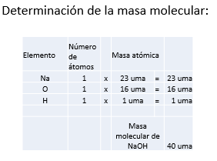 | Realizar según colores maqueta
IMG06 | Ver descripción | Recurso F6 | Ilustración | Contenido | CN_09_09_REC190_IMG06n.jpg | 320 x 480 px | CN_09_09_REC190_IMG06a.jpg | 800 x 458 px | 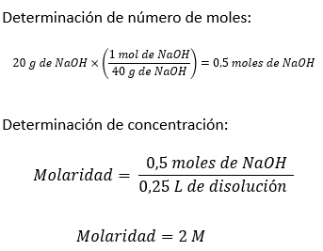 | Realizar según colores maqueta
IMG07 | 124331287 | Recurso F6 | Fotografía | Contenido | CN_09_09_REC190_IMG07n.jpg | 320 x 480 px | CN_09_09_REC190_IMG07a.jpg | 800 x 458 px | 
IMG08 | Ver descripción | Recurso F6 | Ilustración | Contenido | CN_09_09_REC190_IMG08n.jpg | 320 x 480 px | CN_09_09_REC190_IMG08a.jpg | 800 x 458 px |  | Realizar según colores maqueta
IMG09 | Ver descripción | Recurso F6 | Ilustración | Contenido | CN_09_09_REC190_IMG09n.jpg | 320 x 480 px | CN_09_09_REC190_IMG09a.jpg | 800 x 458 px | 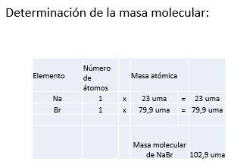 | Realizar según colores maqueta
IMG10 | Ver descripción | Recurso F6 | Ilustración | Contenido | CN_09_09_REC190_IMG10n.jpg | 320 x 480 px | CN_09_09_REC190_IMG10a.jpg | 800 x 458 px | 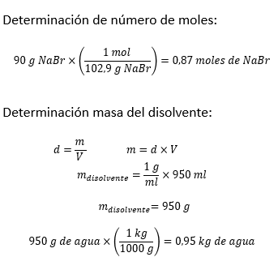 | Realizar según colores maqueta
IMG11 | Ver descripción | Recurso F6 | Ilustración | Contenido | CN_09_09_REC190_IMG11n.jpg | 320 x 480 px | CN_09_09_REC190_IMG11a.jpg | 800 x 458 px | 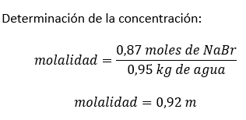 | Realizar según colores maqueta
IMG12 | 160151780 | Recurso F6 | Fotografía | Contenido | CN_09_09_REC190_IMG12n.jpg | 320 x 480 px | CN_09_09_REC190_IMG12a.jpg | 800 x 458 px | 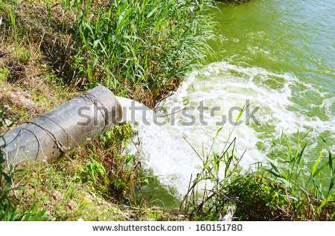
IMG13 | Ver descripción | Recurso F6 | Ilustración | Contenido | CN_09_09_REC190_IMG13n.jpg | 320 x 480 px | CN_09_09_REC190_IMG13a.jpg | 800 x 458 px |  | Realizar según colores maqueta, es necesario que eq-g quede unido, que no parezca una sustracción.
IMG14 | Ver descripción | Recurso F6 | Ilustración | Contenido | CN_09_09_REC190_IMG14n.jpg | 320 x 480 px | CN_09_09_REC190_IMG14a.jpg | 800 x 458 px |  | Realizar según colores maqueta
IMG15 | Ver descripción | Recurso F6 | Ilustración | Contenido | CN_09_09_REC190_IMG15n.jpg | 320 x 480 px | CN_09_09_REC190_IMG15a.jpg | 800 x 458 px | 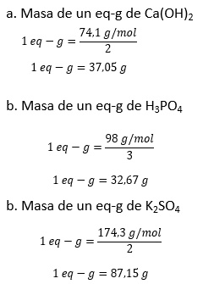 | Realizar según colores maqueta, es necesario que todos los eq-g queden unidos para que no parezca una sustracción.
IMG16 | Ver descripción | Recurso F6 | Ilustración | Contenido | CN_09_09_REC190_IMG16n.jpg | 320 x 480 px | CN_09_09_REC190_IMG16a.jpg | 800 x 458 px | 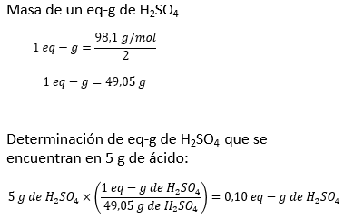 | Realizar según colores maqueta, es necesario que todos los eq-g queden unidos para que no parezca una sustracción.
IMG17 | Ver descripción | Recurso F6 | Ilustración | Contenido | CN_09_09_REC190_IMG17n.jpg | 320 x 480 px | CN_09_09_REC190_IMG17a.jpg | 800 x 458 px | 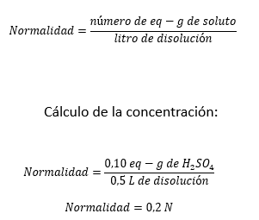 | Realizar según colores maqueta, es necesario que todos los eq-g queden unidos para que no parezca una sustracción.
IMG18 | 175098230 | Recurso F6 | Fotografía | Contenido | CN_09_09_REC190_IMG18n.jpg | 320 x 480 px | CN_09_09_REC190_IMG18a.jpg | 800 x 458 px | 